상품제안서
레코드북 크라프트 양장192P(주문제작형) | 상품코드: S26079

 |  |  |  |  |  |  | 02-713-8555 | www.synergygift.co.kr
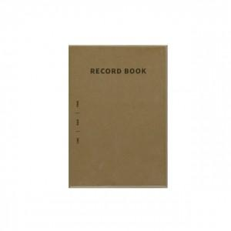 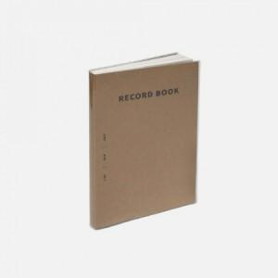

【상세/제작정보】 | 표지 먹1도, 내지기성(인쇄불가) 내지 기성(라인+모눈+무지) 총 192P

【인쇄/포장옵션】 | 검정1도 / OPP(비닐)

【공급단가】 | 수량 | 100~ | 200~ | 300~ | 500~ | 1,000~
*VAT별도 | 단가 | 5,400원 | 5,130원 | 4,680원 | 4,250원 | 3,840원

【상품 URL】 | https://www.synergygift.co.kr:443/src/goods_detail.php?gdno=26079

